CUADRATURA 31.12.2023
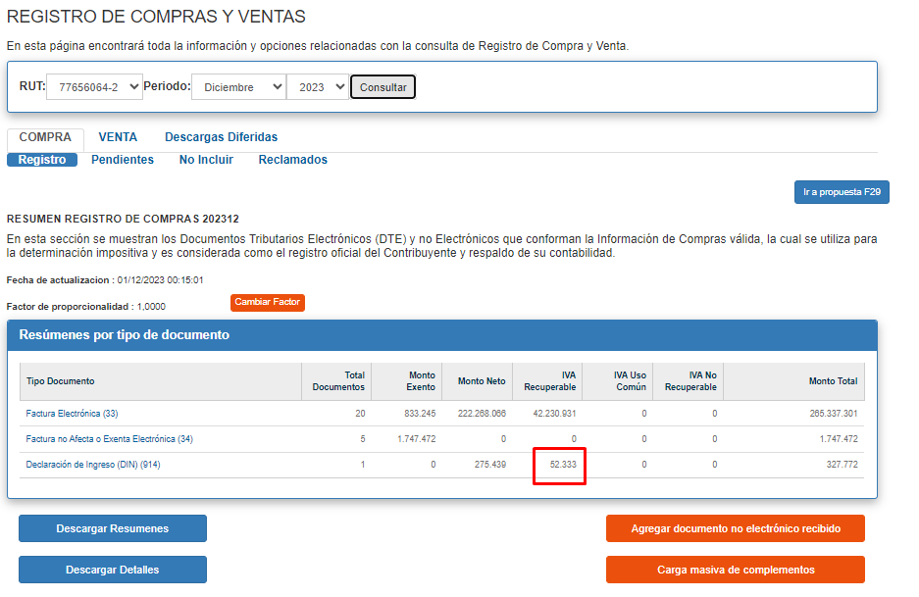
 | PLANILLA |  | MAGNUS

IVA | 52,333 | Declaracion de Ingreso (Importacion) | $52,333

DIN
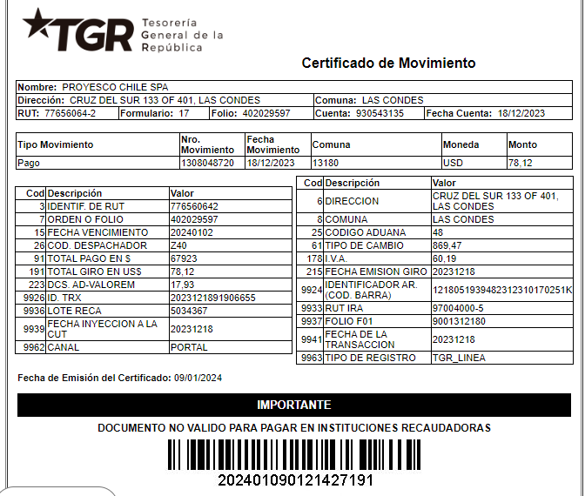
RUT | NOMBRE / RAZON SOCIAL | FORM. | FOLIO | FECHA PAGO | VCTO | TOAL AGADO USD | TOTAL PAGADO PESOS | TC |  | NETO USD | IVA USD | TOTAL USD | NETO $ | IVA $ | TOTAL $
77656064-2 | PROYESCO CHILE SPA | 17 | 402029597 | 2023-12-18 | 2024-01-02 | 78.12 | 67,923 | 869.47 |  | 317 | 60.19 | 377 | 275,439 | 52,333 | 327,772
 |  |  |  |  |  |  | 0 |  |  | 0 |  | 0 | 0 | 0 | 0
 |  |  |  |  |  |  | 0 |  |  | 0 |  | 0 | 0 | 0 | 0
 |  |  |  |  |  |  | 0 |  |  | 0 |  | 0 | 0 | 0 | 0
 |  |  |  |  |  |  | 0 |  |  | 0 |  | 0 | 0 | 0 | 0

 |  |  |  |  |  |  |  |  | 0 | 317 | 60 | 377 | 275,439 | 52,333 | 327,772

